Project Charter
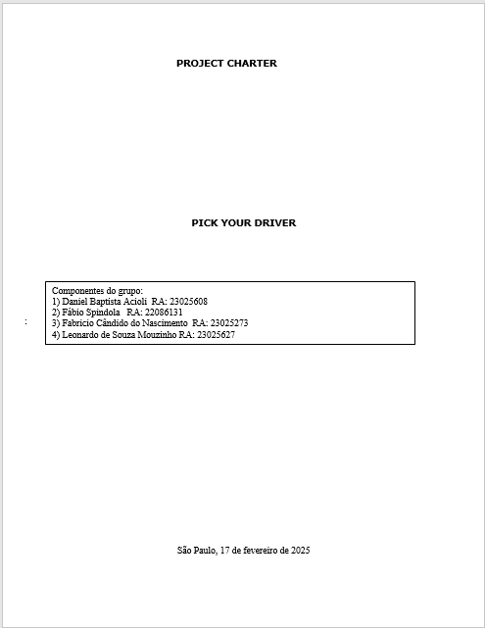

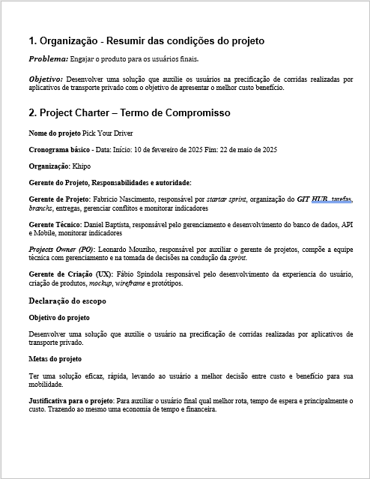

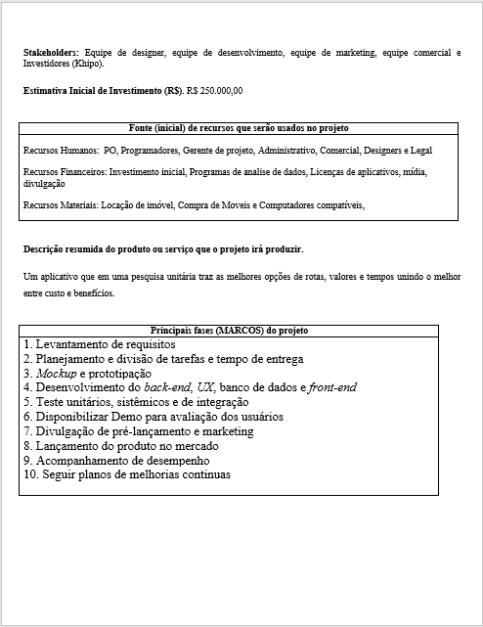

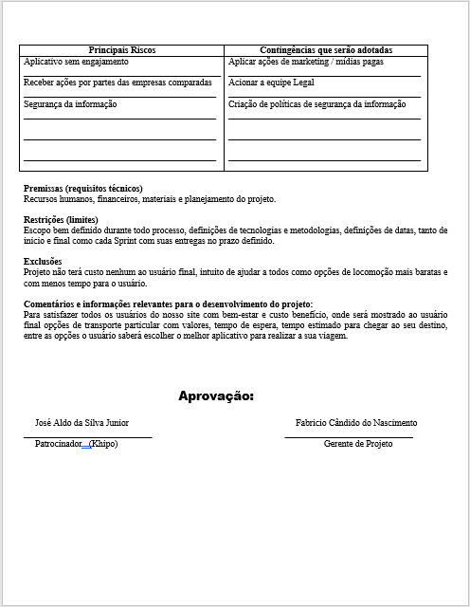

WBS-MACRO-ATIVIDADE


WBS_Detalhado (ordem depend)


4.2 Plano de ação detalhado da WBS (com dependência, tempo e recurso)

Ref | Etapas – Atividades - | Dependência | Duração em semanas | Conclusão | Responsável | Recursos | Obs
1.1 | DEFINIÇÃO DE OBJETIVOS DO SITE | 1.1 | 5 | 1ª | GERENTE DE PROJETO | PESSOAS
1.2 | FORMAÇÃO DA EQUIPE DE DESIGN E DESENVOLVIMENTO | 1.1 | 5 | 1ª | GERENTE DE PROJETO | PESSOAS
1.3 | IDENTIFICAÇÃO DE FUNCIONALIDADES E RECURSOS | 1.2 | 5 | 1ª | GERENTE DE PROJETO | PESSOAS
2.1 | ANÁLISE DE MERCADO (PRECIFICAÇÃO DAS CORRIDAS) | 1 | 5 | 1ª | GERENTE DE PROJETO | PESSOAS
2.2 | DEFINIR OS REQUISITOS DETALHADOS | 2.1 | 5 | 1ª | GERENTE DE PROJETO | PESSOAS
2.2.1 | DEFINIÇÃO DO BANCO DE DADOS | 1 | 5 | 1ª | GERENTE DE PROJETO | PESSOAS
2.2.2 | INTEGRAÇÕES | 1 | 5 | 2ª | GERENTE DE PROJETO | PESSOAS
2.2.3 | CRIAÇÃO DE CRONOGRAMAS E METAS | 2.1 / 2.2.1 / 2.2.2 | 5 | 2ª | GERENTE DE PROJETO | PESSOAS
3.1 | DESIGN | 2 | 1 | 1ª | DESIGN | PESSOAS / SOFTWARES
3.1.1 | NAVEGAÇÃO E FUNCIONALIDADES | 3.1 | 1 | 2ª | DESIGN | PESSOAS / SOFTWARES
3.1.2 | PROTÓTIPOS INTERATIVOS | 3.1.1 | 1 | 2ª | DESIGN | PESSOAS / SOFTWARES
3.1.3 | TESTAR A UI/UX | 3.1.2 | 1 | 2ª | DESIGN | PESSOAS / SOFTWARES
4.1 | DEFINIR A ESTRUTURA DO SITE | 2 | 6 | 1ª | DESENVOLVIMENTO | PESSOAS / SOFTWARES / INFRAESTRUTURA
4.1.1 | CÓDIGO FRONT-END | 4.1 | 6 | 2ª | DESENVOLVIMENTO | PESSOAS / SOFTWARES / INFRAESTRUTURA
4.1.1.1 | ESTILIZAR PÁGINAS | 3 | 6 | 3ª | DESENVOLVIMENTO | PESSOAS / SOFTWARES / INFRAESTRUTURA
4.1.2 | CÓDIGO BACK-END | 2 | 6 | 2ª | DESENVOLVIMENTO | PESSOAS / SOFTWARES / INFRAESTRUTURA
4.1.2.1 | CRIAÇÃO DO BANCO DE DADOS | 2 | 6 | 3ª | DESENVOLVIMENTO | PESSOAS / SOFTWARES / INFRAESTRUTURA
4.1.2.2 | DESENVOLVIMENTO DAS API'S | 2 | 6 | 3ª | DESENVOLVIMENTO | PESSOAS / SOFTWARES / INFRAESTRUTURA
4.1.2.3 | IMPLEMENTAR IA | 2 | 6 | 3ª | DESENVOLVIMENTO | PESSOAS / SOFTWARES / INFRAESTRUTURA
4.1.2.4 | CRIAÇÃO DO SERVIDOR | 2 | 6 | 3ª | DESENVOLVIMENTO | PESSOAS / SOFTWARES / INFRAESTRUTURA
4.1.2.5 | CRIAÇÃO DE CRIPTOGRAFIA | 2 | 6 | 3ª | DESENVOLVIMENTO | PESSOAS / SOFTWARES / INFRAESTRUTURA
4.2 | DESENVOLVER PRINCIPAIS PÁGINAS | 2 | 6 | 1ª | DESENVOLVIMENTO | PESSOAS / SOFTWARES / INFRAESTRUTURA
4.2.1 | SOBRE O PROJETO | 2 | 6 | 2ª | DESENVOLVIMENTO | PESSOAS / SOFTWARES / INFRAESTRUTURA
4.2.2 | SOBRE NÓS | 2 | 6 | 2ª | DESENVOLVIMENTO | PESSOAS / SOFTWARES / INFRAESTRUTURA
4.2.3 | CALCULADORA DE CORRIDAS | 2 | 6 | 2ª | DESENVOLVIMENTO | PESSOAS / SOFTWARES / INFRAESTRUTURA
5.1 | TESTES DE QUALIDADE E DESEMPENHO | 4 | 1 | 1ª | QUALIDADE | PESSOAS / SOFTWARES
5.2 | TESTES DE USABILIDADE | 4 | 1 | 1ª | QUALIDADE | PESSOAS / SOFTWARES
5.3 | IDENTIFICAÇÃO E CORREÇÃO DE BUGS | 4 | 1 | 1ª | QUALIDADE | PESSOAS / SOFTWARES
5.4 | TESTES DE VULNERABILIDADES | 4 | 1 | 1ª | QUALIDADE | PESSOAS / SOFTWARES
5.5 | TESTES DE INTEGRAÇÃO | 4 | 1 | 1ª | QUALIDADE | PESSOAS / SOFTWARES
5.6 | TESTES UNITÁRIOS | 4 | 1 | 1ª | QUALIDADE | PESSOAS / SOFTWARES
6.1 | CRIAR MATERIAS DE MARKETING | 5 | 1 | 1ª | MARKETING | PESSOAS / SOFTWARES
7.1 | MONITORAÇÃO DE MÉTRICAS E FEEDBACK | 6.1 | 1 | 1ª | EQUIPE TÉCNICA | PESSOAS
7.2 | REALIZAÇÃO DE ATUALIZAÇÕES E MELHORIAS CONTÍNUAS | 7.1 | 1 | 1ª | EQUIPE TÉCNICA | PESSOAS
8.1 | ESTRATÉGIAS DE MARKETING | 7 | 1 | 1ª | MARKETING | PESSOAS
8.2 | CAMPANHAS EM MÍDIAS SOCIAIS E ANÚNCIOS ONLINE | 7 | 1 | 1ª | MARKETING | PESSOAS
9.1 | ANÁLISE DE DESEMPENHO | 7 | 1 | 1ª | DESEMPENHO | PESSOAS
9.2 | COLETAR FEEDBACK E IMPLEMENTAÇÃO DE MELHORIAS | 7 | 1 | 1ª | COMERCIAL | PESSOAS
10.01 | ANÁLISE DE EXPANSÃO DE MERCADO | 9 | 1 | 1ª | COMERCIAL | PESSOAS
10.02 | DESENVOLVER PARCERIAS | 9 | 1 | 1ª | COMERCIAL | PESSOAS

